상품제안서
삼성 매직 15W 초고속 무선충전기 듀오패드 EP-P4300 | 상품코드: F22345

 |  |  |  |  |  |  | 02-412-0044 | www.easy1.co.kr
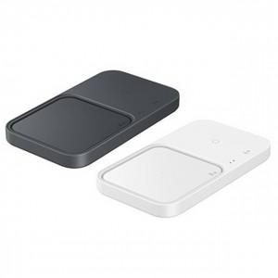

【상세/제작정보】

【인쇄/포장옵션】 | 풀칼라 / 포장지포장

【공급단가】 | 수량 | 20~ | 50~ | 100~ | 300~ | 500~
*VAT별도 | 단가 | 90,750원 | 85,700원 | 81,850원 | 78,600원 | 76,650원

【상품 URL】 | https://dev.easy1.co.kr:443/src/goods_detail.php?gdno=22345

